对账
订单号 | 入住日期 | 离店日期 | 应收 |  |  |  | ，
17915540309 | 2022-05-22 | 2022-05-25 | 2849 | 2849.00 | 2546267 | 0 | ，2546267 | 直采
17915605008 | 2022-05-24 | 2022-05-25 | 295 | 295.00 | 2546381 | 0 | ，2546381 | 直采
17933224637 | 2022-05-24 | 2022-05-25 | 272 | 272.00 | 2551262 | 0 | ，2551262 | 直采
17956324615 | 2022-05-23 | 2022-05-25 | 640 | 640.00 | 2556119 | 0 | ，2556119 | 直采
17961000755 | 2022-05-22 | 2022-05-25 | 426 | 426.00 | 2556932 | 0 | ，2556932 | 直采
17964244536 | 2022-05-22 | 2022-05-25 | 1884 | 1884.00 | 2557528 | 0 | ，2557528 | 直采
17965531471 | 2022-05-22 | 2022-05-25 | 396 | 396.00 | 2558007 | 0 | ，2558007 | 直采
17968457279 | 2022-05-22 | 2022-05-25 | 2172 | 2172.00 | 2558485 | 0 | ，2558485 | 直采
17968662544 | 2022-05-23 | 2022-05-25 | 1474 | 1474.00 | 2558541 | 0 | ，2558541 | 直采
17972176807 | 2022-05-23 | 2022-05-25 | 1998 | 1998.00 | 2559241 | 0 | ，2559241 | 直采
17973298339 | 2022-05-24 | 2022-05-25 | 550 | 550.00 | 2559668 | 0 | ，2559668 | 直采
17973274948 | 2022-05-22 | 2022-05-25 | 1224 | 1224.00 | 2559653 | 0 | ，2559653 | 直采
17973264202 | 2022-05-24 | 2022-05-25 | 999 | 999.00 | 2559641 | 0 | ，2559641 | 直采
17973260829 | 2022-05-24 | 2022-05-25 | 999 | 999.00 | 2559639 | 0 | ，2559639 | 直采
17977640670 | 2022-05-24 | 2022-05-25 | 2198 | 2198.00 | 2560817 | 0 | ，2560817 | 直采
17977675362 | 2022-05-23 | 2022-05-25 | 834 | 834.00 | 2560861 | 0 | ，2560861 | 直采
17977455107 | 2022-05-23 | 2022-05-25 | 1540 | 1540.00 | 2560715 | 0 | ，2560715 | 直采
17984886783 | 2022-05-24 | 2022-05-25 | 258 | 258.00 | 2562291 | 0 | ，2562291 | 直采
17985246566 | 2022-05-24 | 2022-05-25 | 258 | 258.00 | 2562415 | 0 | ，2562415 | 直采
17984914645 | 2022-05-24 | 2022-05-25 | 2023 | 2023.00 | 2562306 | 0 | ，2562306 | 直采
17985292990 | 2022-05-24 | 2022-05-25 | 552 | 552.00 | 2562436 | 0 | ，2562436 | 直采
17985322057 | 2022-05-24 | 2022-05-25 | 258 | 258.00 | 2562446 | 0 | ，2562446 | 直采
17985434494 | 2022-05-24 | 2022-05-25 | 600 | 600.00 | 2562486 | 0 | ，2562486 | 直采
17985504777 | 2022-05-24 | 2022-05-25 | 258 | 258.00 | 2562506 | 0 | ，2562506 | 直采
17985680158 | 2022-05-24 | 2022-05-25 | 1434 | 1434.00 | 2562580 | 0 | ，2562580 | 直采
17985858866 | 2022-05-24 | 2022-05-25 | 552 | 552.00 | 2562652 | 0 | ，2562652 | 直采
17986002143 | 2022-05-24 | 2022-05-25 | 717 | 717.00 | 2562743 | 0 | ，2562743 | 直采
17986005969 | 2022-05-24 | 2022-05-25 | 717 | 717.00 | 2562744 | 0 | ，2562744 | 直采
17919567157 | 2022-05-25 | 2022-05-26 | 333 | 333.00 | 2546954 | 0 | ，2546954 | 直采
17932624470 | 2022-05-24 | 2022-05-26 | 812.4 | 812.40 | 2550809 | 0 | ，2550809 | 直采
17933029795 | 2022-05-19 | 2022-05-26 | 8932 | 8932.00 | 2551105 | 0 | ，2551105 | 直采
17933083587 | 2022-05-24 | 2022-05-26 | 2740 | 2740.00 | 2551151 | 0 | ，2551151 | 直采
17945373159 | 2022-05-21 | 2022-05-26 | 1465 | 1465.00 | 2553767 | 0 | ，2553767 | 直采
17961185923 | 2022-05-22 | 2022-05-26 | 3536 | 3536.00 | 2557011 | 0 | ，2557011 | 直采
17961509711 | 2022-05-25 | 2022-05-26 | 640 | 640.00 | 2557196 | 0 | ，2557196 | 直采
17963950934 | 2022-05-23 | 2022-05-26 | 951 | 951.00 | 2557445 | 0 | ，2557445 | 直采
17963967043 | 2022-05-23 | 2022-05-26 | 951 | 951.00 | 2557452 | 0 | ，2557452 | 直采
17968276995 | 2022-05-23 | 2022-05-26 | 426 | 426.00 | 2558398 | 0 | ，2558398 | 直采
17976107111 | 2022-05-23 | 2022-05-26 | 1560 | 1560.00 | 2560121 | 0 | ，2560121 | 直采
17977219530 | 2022-05-23 | 2022-05-26 | 1920 | 1920.00 | 2560558 | 0 | ，2560558 | 直采
17977660934 | 2022-05-23 | 2022-05-26 | 1383 | 1383.00 | 2560842 | 0 | ，2560842 | 直采
17981099447 | 2022-05-23 | 2022-05-26 | 3261 | 3261.00 | 2561488 | 0 | ，2561488 | 直采
17981482094 | 2022-05-24 | 2022-05-26 | 5116 | 5116.00 | 2561653 | 0 | ，2561653 | 直采
17981742274 | 2022-05-24 | 2022-05-26 | 516 | 516.00 | 2561836 | 0 | ，2561836 | 直采
17981747133 | 2022-05-24 | 2022-05-26 | 516 | 516.00 | 2561839 | 0 | ，2561839 | 直采
17983808571 | 2022-05-24 | 2022-05-26 | 1164 | 1164.00 | 2561878 | 0 | ，2561878 | 直采
17985649432 | 2022-05-24 | 2022-05-26 | 1236 | 1236.00 | 2562563 | 0 | ，2562563 | 直采
17985763001 | 2022-05-25 | 2022-05-26 | 258 | 258.00 | 2562610 | 0 | ，2562610 | 直采
17985858649 | 2022-05-25 | 2022-05-26 | 562 | 562.00 | 2562657 | 0 | ，2562657 | 直采
17988128632 | 2022-05-25 | 2022-05-26 | 220 | 220.00 | 2562827 | 0 | ，2562827 | 直采
17989888069 | 2022-05-25 | 2022-05-26 | 1050 | 1050.00 | 2563317 | 0 | ，2563317 | 直采
17989900540 | 2022-05-25 | 2022-05-26 | 632 | 632.00 | 2563320 | 0 | ，2563320 | 直采
17991807351 | 2022-05-25 | 2022-05-26 | 160 | 160.00 | 2563399 | 0 | ，2563399 | 直采
17993052620 | 2022-05-25 | 2022-05-26 | 2780 | 2780.00 | 2563693 | 0 | ，2563693 | 直采
17313210495 | 2022-05-26 | 2022-05-28 | 4030 | 4030.00 | 2415316 | 0 | ，2415316 | 直采
17788018427 | 2022-05-26 | 2022-05-27 | 683 | 683.00 | 2505838 | 0 | ，2505838 | 直采
17799156493 | 2022-05-20 | 2022-05-23 | 2861 | 2861.00 | 2510216 | 0 | ，2510216 | 直采
17800060426 | 2022-05-23 | 2022-05-24 | 1216 | 1216.00 | 2510919 | 0 | ，2510919 | 直采
17803387111 | 2022-05-21 | 2022-05-23 | 436 | 436.00 | 2511411 | 0 | ，2511411 | 直采
17806116731 | 2022-05-26 | 2022-05-28 | 548 | 548.00 | 2512607 | 0 | ，2512607 | 直采
17812737313 | 2022-05-24 | 2022-05-26 | 5020 | 5020.00 | 2514843 | 0 | ，2514843 | 直采
17814878747 | 2022-05-21 | 2022-05-23 | 1535 | 1535.00 | 2516257 | 0 | ，2516257 | 直采
17815454388 | 2022-05-21 | 2022-05-23 | 1183 | 1183.00 | 2516674 | 0 | ，2516674 | 直采
17822964053 | 2022-05-27 | 2022-05-29 | 1890 | 1890.00 | 2518824 | 0 | ，2518824 | 直采
17823111246 | 2022-05-27 | 2022-05-29 | 1838 | 1838.00 | 2518881 | 0 | ，2518881 | 直采
17828274084 | 2022-05-27 | 2022-05-29 | 582 | 582.00 | 2519659 | 0 | ，2519659 | 直采
17828808706 | 2022-05-23 | 2022-05-24 | 923 | 923.00 | 2519841 | 0 | ，2519841 | 直采
17836572051 | 2022-05-18 | 2022-05-23 | 4770 | 4770.00 | 2521707 | 0 | ，2521707 | 直采
17837059182 | 2022-05-20 | 2022-05-23 | 2130 | 2130.00 | 2521988 | 0 | ，2521988 | 直采
17851502267 | 2022-05-28 | 2022-05-29 | 391 | 391.00 | 2526217 | 0 | ，2526217 | 直采
...
 |  |  |  |  |  |  | ，
 |  |  |  | 3008.00 | 2547025 | 0 | ，2547025 | 直采
 |  |  |  | 994.00 | 2555566 | 0 | ，2555566 | 直采
 |  |  |  | 706.00 | 2556951 | 0 | ，2556951 | 直采
 |  |  |  | 640.00 | 2559039 | 0 | ，2559039 | 直采
 |  |  |  | 600.00 | 2559045 | 0 | ，2559045 | 直采
 |  |  |  | 1041.00 | 2559047 | 0 | ，2559047 | 直采
 |  |  |  | 3996.00 | 2559496 | 0 | ，2559496 | 直采
 |  |  |  | 169.00 | 2561425 | 0 | ，2561425 | 直采
 |  |  |  | 960.00 | 2561931 | 0 | ，2561931 | 直采
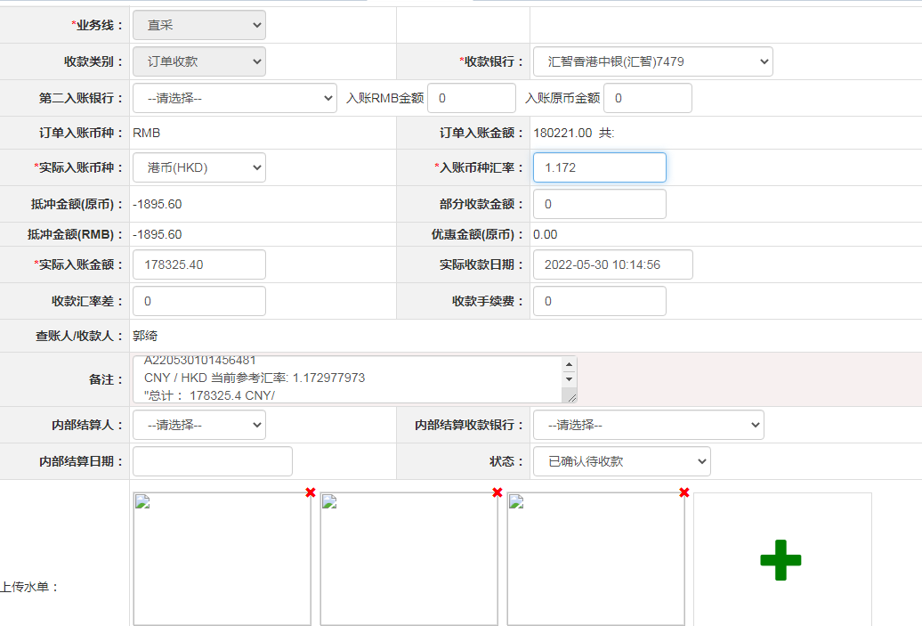
 |  |  |  | 1456.00 | 2562046 | 0 | ，2562046 | 直采
 |  |  |  | 251.00 | 2562421 | 0 | ，2562421 | 直采
 |  |  |  | 680.00 | 2562499 | 0 | ，2562499 | 直采
 |  |  |  | 516.00 | 2563347 | 0 | ，2563347 | 直采
 |  |  |  | 295.00 | 2563454 | 0 | ，2563454 | 直采
 |  |  |  | 600.00 | 2563553 | 0 | ，2563553 | 直采
 |  |  |  | 160.00 | 2563754 | 0 | ，2563754 | 直采
 |  |  |  | 300.00 | 2563860 | 0 | ，2563860 | 直采
 |  |  |  | 2300.00 | 2563916 | 0 | ，2563916 | 直采
 |  |  |  | 256.00 | 2564032 | 0 | ，2564032 | 直采
 |  |  |  | 212.00 | 2564118 | 0 | ，2564118 | 直采
 |  |  |  | 1250.00 | 2564187 | 0 | ，2564187 | 直采
 |  |  |  | 313.00 | 2564272 | 0 | ，2564272 | 直采
 |  |  |  | 2160.00 | 2564513 | 0 | ，2564513 | 直采
 |  |  |  | 738.00 | 2564536 | 0 | ，2564536 | 直采
...

